Sheet1
 | 14531
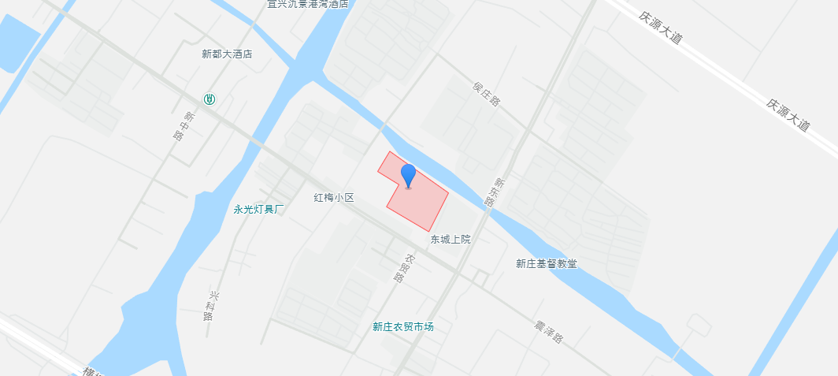
 | 建筑面积 | 地上总层数
1号楼 | 1848.96 | 4 | 精装
2号楼 | 3688.82 | 8 | 精装
3号楼 | 3980.8 | 8 | 精装
4号楼 | 6254.74 | 8
5号楼 | 6045.63 | 8
垃圾房 | 80.72 | 1
配电间 | 192.51 | 1
地下车库 | 7239.63
 | 29331.81

计容 | 21794.58

土地案例
地块名称 | 城市 | 规划用途 | 建设用地面积 | 规划建筑面积 | 容积率 | 出让方式 | 截止时间 | 受让单位 | 起始价 | 成交价 | 成交楼面价 | 溢价率
宜兴市太湖大道北侧新洲路东侧地块 | 无锡市 | 综合用地(含住宅) | 16324 | 32648 | ≥1,≤2 | 挂牌 | 2022-10-14 | 宜兴市路通房地产开发有限公司 | 26400 | 26400 | 8086.25 | 0
宜兴市新洲路东侧蒋巷路南侧地块 | 无锡市 | 综合用地(含住宅) | 15072 | 33158.4 | ≥1,≤2.2 | 挂牌 | 2022-10-12 | 宜兴市路通房地产开发有限公司 | 26500 | 26500 | 7991.94 | 0
宜兴市经开区钱墅荡路东侧、百合大道南侧地块 | 无锡市 | 综合用地(含住宅) | 74545 | 134181 | ≥1,≤1.8 | 挂牌 | 2022-08-30 | 江苏宜兴经济开发区投资发展有限公司 | 68600 | 68600 | 5112.5 | 0
宜兴市新庄街道宜官路北侧五渎路东侧地块 | 无锡市 | 综合用地(含住宅) | 31981 | 57565.8 | >1且小于1.8 | 挂牌 | 2020-12-11 | 无锡金科嘉润房地产开发有限公司 | 35000 | 45600 | 7921.37 | 30.29
宜兴市新庄街道新东路西侧A25地块 | 无锡市 | 综合用地(含住宅) | 14531 | 21796.5 | >1且小于1.5 | 挂牌 | 2020-11-13 | 常州锐港房地产开发有限公司 | 8200 | 13100 | 6010.14 | 59.76
宜兴市新庄街道新东路西侧A28地块 | 无锡市 | 综合用地(含住宅) | 10901 | 16351.5 | >1且小于1.5 | 挂牌 | 2020-11-13 | 宜兴市金世置业有限公司 | 6300 | 12800 | 7828.03 | 103.17
宜兴市新庄街道宜官路南侧D9地块 | 无锡市 | 住宅用地 | 61705 | 135751 | 大于1并且小于2.2 | 挂牌 | 2020-11-11 | 宜兴悦宏房地产开发有限公司 | 76300 | 101900 | 7506.39 | 33.55
宜兴市新庄街道太湖大道南侧B2地块 | 无锡市 | 综合用地(含住宅) | 30927 | 49483.2 | >1且 | 挂牌 | 2020-05-22 | 宜兴市恒乐置业有限公司 | 26700 | 45100 | 9114.2 | 68.91
宜兴市新庄街道太湖大道南侧B1地块 | 无锡市 | 综合用地(含住宅) | 32452 | 58413.6 | >1且小于1.8 | 挂牌 | 2020-05-19 | 安吉普元投资管理有限公司 | 30300 | 46900 | 8028.95 | 54.79
宜兴市新庄街道太湖大道南侧B8地块 | 无锡市 | 综合用地(含住宅) | 39468 | 59202 | >1且 | 挂牌 | 2020-05-19 | 江阴必晟置业有限公司 | 33000 | 49200 | 8310.53 | 49.09
宜兴市新庄街道太湖大道南侧B3地块 | 无锡市 | 综合用地(含住宅) | 19806 | 35650.8 | >1且 | 挂牌 | 2020-05-13 | 杭州毓洲实业有限公司 | 18000 | 30800 | 8639.36 | 71.11
宜兴市新庄街道太湖大道南侧B5地块 | 无锡市 | 综合用地(含住宅) | 21576 | 40994.4 | >1且 | 挂牌 | 2020-04-10 | 上海商昱商业管理有限公司 | 19600 | 30200 | 7366.86 | 54.08
宜兴市新庄街道太湖大道南侧B7地块 | 无锡市 | 综合用地(含住宅) | 24973 | 49946 | >1且 | 挂牌 | 2020-04-10 | 上海商昱商业管理有限公司 | 26000 | 41200 | 8248.91 | 58.46
